Menu

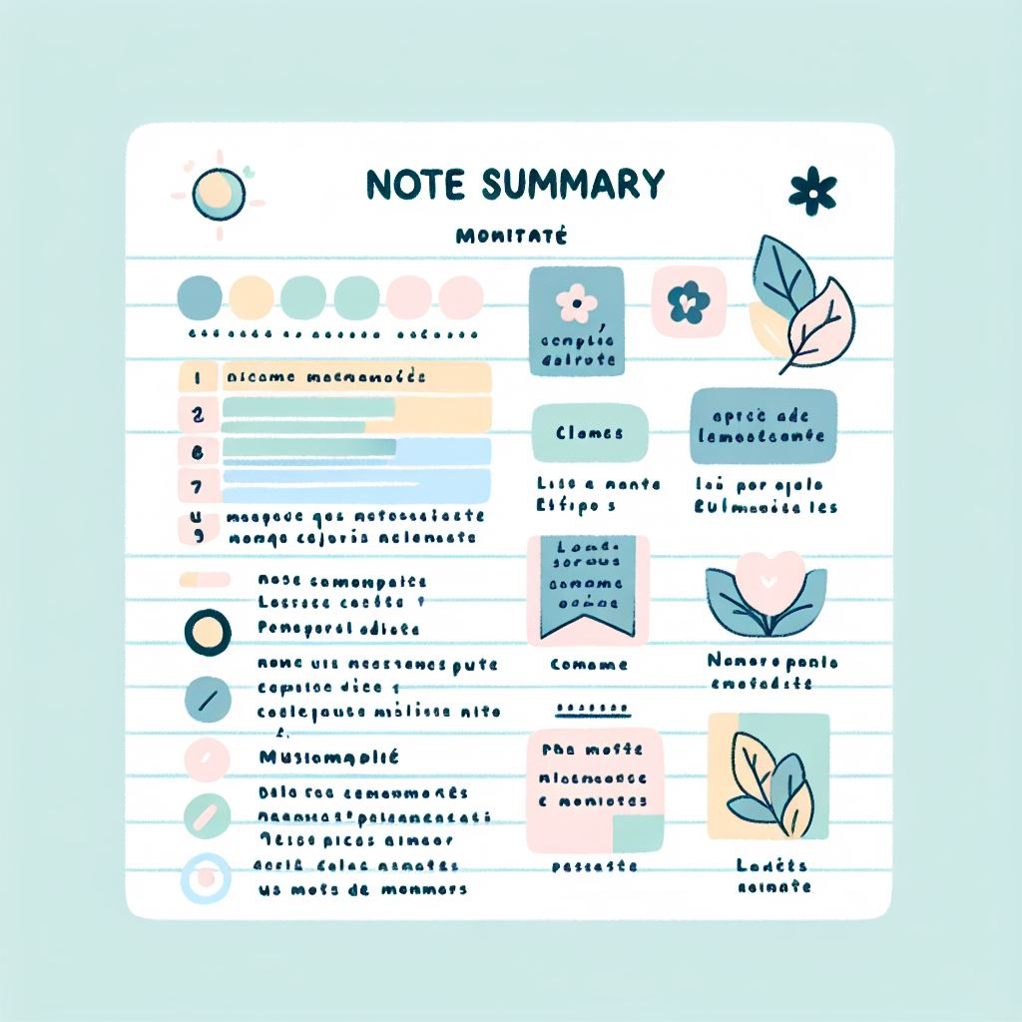
Sommaire récapitulatif



Camille Carraco
Rose Chauvin

Bulletin Notes Semestre 1
 |  |  |  |  |  | Notes S1

Matières | Notes 1 | Notes 2 | Notes 3 | Notes 4 | Notes 5 | Coéfficiant | Moyenne | Moyenne classe |  | Moyenne Bloc 1 | Moyenne Bloc 2 | Moyenne Bloc 3 | Moyenne générale
Tableur et Reporting | 9 | 10 |  |  |  | 15 | 9.50 | 12.23 | Eleve | 10.97 | 10.61 | 13.93 | 11.84
Bases de données relationnelles 1 | 13 | 8 |  |  |  | 20 | 10.50 | 14.05 | Classe | 13.86 | 14.98 | 12.93 | 13.92
Bases de la programmation 1 | 8 | 5 | 12 |  |  | 20 | 8.33 | 13
Moyenne générale des blocs du semestre 1
 | Eleve | Classe
Moyenne Bloc 1 | 10.97 | 13.86
Moyenne Bloc 2 | 10.61 | 14.98
Moyenne Bloc 3 | 13.93 | 12.93
PPP1 | 17 | 12 |  |  |  | 5 | 14.50 | 15
SAÉ - Reporting à partir de données stockées dans un SGBD relationnel |  |  |  |  |  | 30 |  | 15
SAÉ - Écriture et lecture de fichiers de données | 12 |  |  |  |  | 10 | 12.00

Statistique descriptive 1 | 10.25 | 16.6 |  |  |  | 20 | 13.43 | 15
Probabilités 1 | 9 | 10 | 8 |  |  | 15 | 9.00 | 10.93
Mathématiques - analyse | 11.5 | 2.5 | 2.5 |  |  | 20 | 5.50 | 15
PPP1 | 17 | 12 |  |  |  | 5 | 14.50 | 19
SAÉ - Préparation et synthèse d'un tableau de données en vue d'une analyse exploratoire simple |  |  |  |  |  | 40

Initiation à l'anglais de spécialité | 12 | 14 | 19.5 |  |  | 15 | 15.17
Communication de l'information et recherche documentaire | 12 |  |  |  |  | 15 | 12.00
Découverte des données de l’environnement entrepreneurial et économique | 14 | 15.75 |  |  |  | 25 | 14.88 | 15.36
PPP1 | 17 | 12 |  |  |  | 5 | 14.50 | 12.5
SAÉ - Apprendre en situation la production de données en entreprise | 15 |  |  |  |  | 15 | 15.00 | 10
SAÉ - Présentation en anglais d'un territoire économique et culturel | 10 | 15.6 | 13 |  |  | 10 | 12.87 | 11.8
SAÉ - Mise en oeuvre d'une enquête | 11 | 15.25 |  |  |  | 15 | 13.13 | 15

Bulletin Notes Semestre 2
 |  |  |  |  |  | Notes S2

Matières | Notes 1 | Notes 2 | Notes 3 | Notes 4 | Notes 5 | Coéfficiant | Moyenne | Moyenne classe |  | Moyenne Bloc 1 | Moyenne Bloc 2 | Moyenne Bloc 3 | Moyenne générale
Reporting et datavisualisation | 15 | 2 |  |  |  | 10 | 8.5 | 13 | Eleve | 11.10 | 10.76 | 13.12 | 11.66
Bases de données relationnelles 2 | 5 |  |  |  |  | 15 | 5 | 12 | Classe | 13.01 | 12.40 | 14.37 | 13.26
Bases de la programmation 2 | 12.6 |  |  |  |  | 15 | 12.6
Moyenne générale des blocs du semestre 2
 | Eleve | Classe
Moyenne Bloc 1 | 11.10 | 13.01
Moyenne Bloc 2 | 10.76 | 12.40
Moyenne Bloc 3 | 13.12 | 14.37
Programmation statistique | 20 | 15 |  |  |  | 15 | 17.5
PPP2 | 9 | 12 |  |  |  | 5 | 10.5 | 12.9
SAÉ - Conception et implémentation d'une base de données | 12.5 |  |  |  |  | 10 | 12.5 | 12.15
SAÉ - Datavisualisation |  |  |  |  |  | 5 | Pas de note | 15
SAÉ - Analyse de données, reporting et datavisualisation |  |  |  |  |  | 20 | Pas de note
SAÉ - Portfolio |  |  |  |  |  | 5 | Pas de note

Statistique descriptive 2 | 9 | 10 |  |  |  | 10 | 9.5
Probabilités 2 | 12.4 | 1 |  |  |  | 15 | 6.7
Bases de l'algèbre | 9 | 20 |  |  |  | 15 | 14.5 | 15
Statistique inférentielle | 16.4 |  |  |  |  | 15 | 16.4 | 12
PPP2 | 9 | 12 |  |  |  | 5 | 10.5 | 10
SAÉ - Estimation par échantillonnage | 18.4 | 12 |  |  |  | 10 | 15.2 | 14.5
SAÉ - Régression sur des données réelles | 0 | 5 |  |  |  | 10 | 2.5
SAÉ - Datavisualisation |  |  |  |  |  | 5 | Pas de note | 10.5
SAÉ - Analyse de données, reporting et datavisualisation |  |  |  |  |  | 10 | Pas de note
SAÉ - Portfolio |  |  |  |  |  | 5 | Pas de note

Approfondissement de l'anglais de spécialité | 14.7 |  |  |  |  | 15 | 14.7
Communication et sémiologie | 1 | 18 |  |  |  | 15 | 9.5 | 15.3
Étude des données de l'environnement entrepreneurial et économique | 16.8 |  |  |  |  | 25 | 16.8 | 17
PPP2 | 9 |  |  |  |  | 5 | 9 | 10.8
SAÉ - Datavisualisation |  |  |  |  |  | 5 | Pas de note
SAÉ - Construction et présentation d'indicateurs de performance | 15.6 |  |  |  |  | 10 | 15.6
SAÉ - Analyse de données, reporting et datavisualisation |  |  |  |  |  | 20 | Pas de note
SAÉ - Portfolio |  |  |  |  |  | 5 | Pas de note

Récapitulatif annuel
 |  |  |  | Récapitulatif



 |  |  |  |  |  |  |  | Test : aucun bloc inférieur à 8 | Nombre de blocs supérieurs ou égal à 10 | Passage en deuxième année (automatique) | Appréciation générale
 |  |  |  |  |  |  |  | TRUE | 3 | Passage autorisé | Vous avez une moyenne générale de 11,7. Vous avez 0 bloc(s) inférieur(s) à 8 et 3 bloc(s) supérieur(s) ou égal(aux) à 10. Vous ne passez pas en deuxième année
Moyenne générale des blocs de l'élève
Compétence 1 : Traiter des données à des fins décisionnelles | Moyenne générale bloc 1 | 11.03
Compétence 2 : Analyser statistiquement les données | Moyenne générale bloc 2 | 10.68
Compétence 3 : Valoriser une production dans un contexte professionnel | Moyenne générale bloc 3 | 13.53
 | Moyenne générale | 11.75

Moyenne générale des blocs de l'élève comparée à celle de la classe
 | Moyenne générale de la classe bloc 1 | 13.43
 | Moyenne générale de la classe bloc 2 | 13.69
 | Moyenne générale de la classe bloc 3 | 13.65
 | Moyenne générale de la classe | 13.59

 |  |  |  | Bloc 1 | Bloc 2 | Bloc 3 | Générale
 |  |  | Elève | 11.03 | 10.68 | 13.53 | 11.75
 |  |  | Classe | 13.43 | 13.69 | 13.65 | 13.59

